关系图
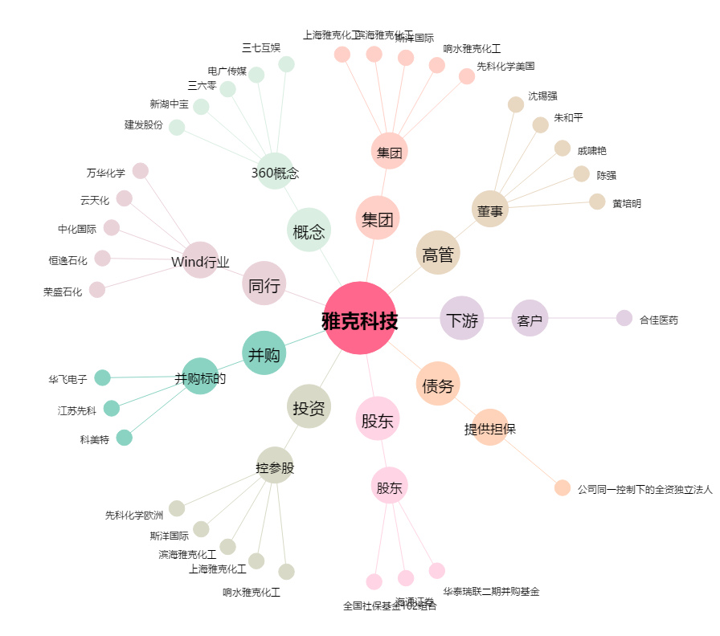
雅克科技[002409.SZ] - 关系概览图

